Sheet1
OOD |  |  |  | １１.プログラム機能設計書 |  |  |  |  |  |  |  |  |  |  |  |  |  |  |  |  |  |  |  |  |  | 19/22
システム名： 旅行斡旋システム |  |  |  |  |  |  |  | 機能名： ユーザー変更画面 |  |  |  |  |  |  |  |  |  |  |  |  |  | 作成日： 2013/10/31 |  |  |  | 作成者： 大木康平

 | 【１－１．概要説明】
 |  |  | ・登録したユーザー情報の変更を行う画面。
 |  |  | ・表示されたユーザー情報から変更を行うか決める。
 |  |  | ・ユーザー情報を変更するボタンを押下すると、ユーザー情報変更完了画面へ遷移する。

 | 【１－２．画面レイアウト定義】
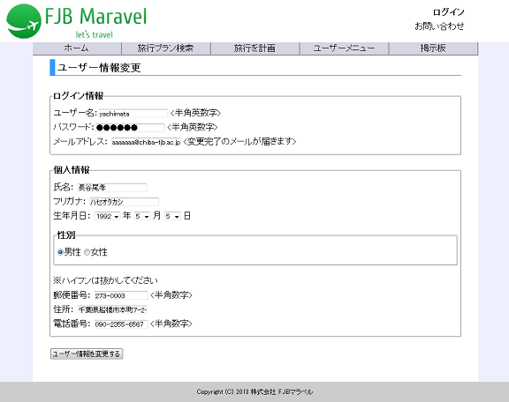

共通メニュー
（共通メニューのプログラム機能設計書参照）

(1)
(2)
(3)

(4)
(5)

(6)
(7)
(8)

(9)

(10)
(11)
(12)

(13)

 | 【１－３．画面項目定義】
 |  | 番号 | 項目名 |  | 項目名（英字） | 属性 |  | 型 |  | 桁数 (Byte) | I/O | 必須チェック | 入力制限 |  |  |  | 表示形式 （編集仕様） | DBアクセス | 対応テーブルカラム |  | 詳細
 |  |  |  |  |  |  |  |  |  |  |  |  | かな | カタカナ | 英字 | 数値
 |  | (1) | ユーザーID |  | login_id | text |  | Char |  | 8 | I | ○ | - | - | ○ | ○ | - | - | - |  | ユーザーが決めたユーザーIDを半角英数字で入力する。
 |  | (2) | パスワード |  | login_pw | text |  | Varchar2 |  | 20 | I | ○ | - | - | ○ | ○ | - | - | - |  | ユーザーが決めたパスワードを半角英数字で入力する。
 |  | (3) | メールアドレス |  | email | text |  | Varchar2 |  | 25 | I | ○ | - | - | ○ | ○ | - | - | - |  | 登録完了メールを受け取るためのメールアドレスを入力する。
 |  | (4) | 氏名 |  | name1 | text |  | Varchar2 |  | 15 | I | ○ | ○ | ○ | - | - | - | - | - |  | 氏名を入力する。
 |  | (5) | フリガナ |  | name2 | text |  | Varchar2 |  | 15 | I | ○ | - | ○ | - | - | - | - | - |  | 氏名のフリガナを入力する。
 |  | (6) | 生年 |  | year | select |  | - |  | - | I | ○ | - | - | - | - | - | - | - |  | 生まれた年を選択する。
 |  | (7) | 生月 |  | month | select |  | - |  | - | I | ○ | - | - | - | - | - | - | - |  | 生まれた月を選択する。
 |  | (8) | 生日 |  | day | select |  | - |  | - | I | ○ | - | - | - | - | - | - | - |  | 生まれた日を選択する。
 |  | (9) | 性別 |  | sex | radio |  | - |  | - | I | ○ | - | - | - | - | - | - | - |  | 性別を選択する。
 |  | (10) | 郵便番号 |  | postcode | text |  | Char |  | 7 | I | ○ | - | - | - | ○ | - | - | - |  | 郵便番号を入力する。
２０位以上ランクアップ、
前々日のランクなし
２０位以上ランクダウン
同ランク
ランクアップ
ランクダウン
２０位以上ランクアップ、
前々日のランクなし
２０位以上ランクダウン
同ランク
ランクアップ
ランクダウン
 |  | (11) | 住所 |  | address | text |  | Varchar2 |  | 25 | I | ○ | - | - | - | - | - | - | - |  | 住所を入力する。
 |  | (12) | 電話番号 |  | tel | text |  | Varchar2 |  | 11 | I | ○ | - | - | - | ○ | - | - | - |  | 電話番号を入力する。
 |  | (13) | ユーザー情報を変更する |  | henkou | button |  | - |  | - | I | - | - | - | - | - | - | - | - |  | ユーザー情報変更完了画面に遷移する。

 | 【１－４．入力パラメータ】
 |  | なし

 | 【１－５．イベント詳細定義】
 |  |  |  |  |  |  |  |  |  |  |  |  |  |  |  |  |  |  |  | ＰＴ実施結果記入欄
 |  | № | イベント／条件 |  |  | サーバ処理内容 |  |  |  |  |  |  |  |  |  |  |  |  |  | 実施日 |  |  | 結果 | 実施日 | 結果 | 実施日 | 結果
 |  | 1 | 自画面表示時 |  |  | 【ユーザーメニュー画面から遷移した場合】
 |  |  |  |  |  |  | １．登録されているユーザー情報を表示する。

 |  | 2 | 確認するボタン押下時 |  |  | 【入力チェック】
 |  |  |  |  |  |  | １－３．画面項目定義に従い、入力チェックを実施する。
 |  |  |  |  |  | 【画面遷移】
 |  |  |  |  |  |  | ①URL
 |  |  |  |  |  |  |  |  | /userhensyuend
 |  |  |  |  |  |  | ②遷移先
 |  |  |  |  |  |  |  |  | 020（ユーザー情報変更完了画面）

 | 【１－６．DBアクセス】
 |  | なし

